Inner bottom
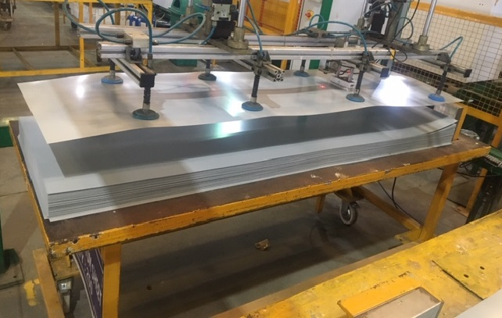 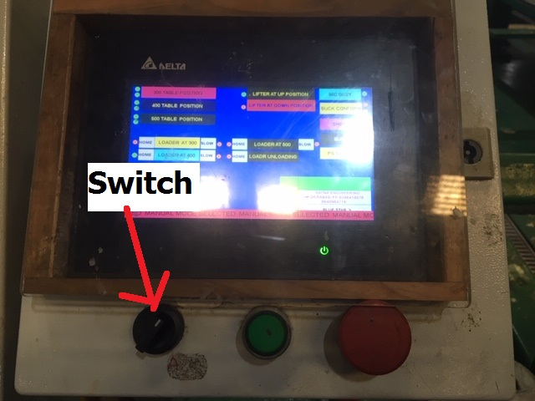 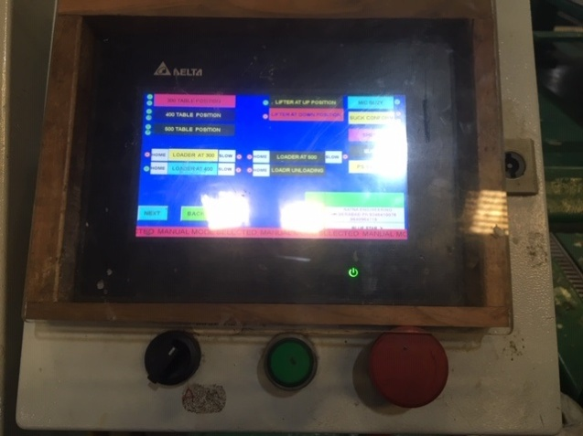 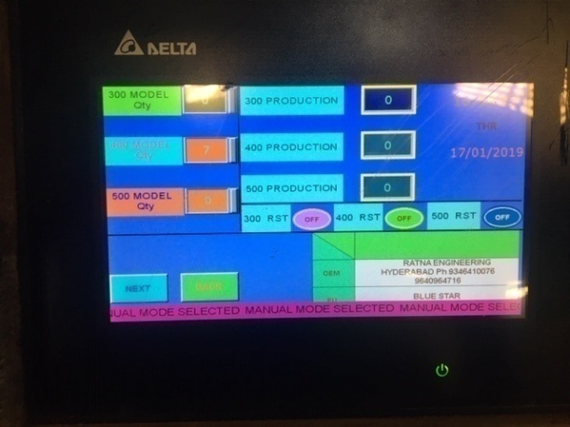 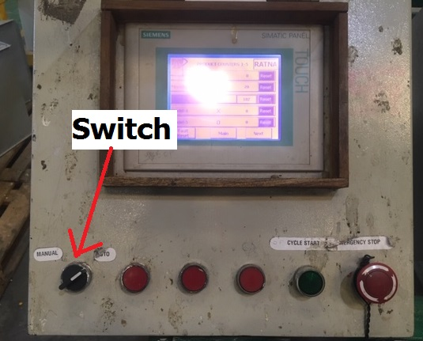 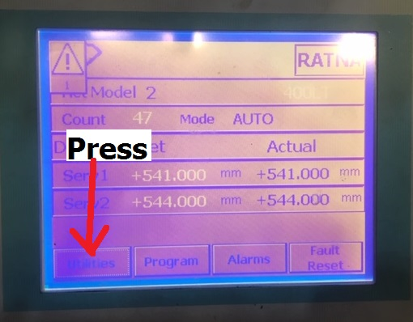 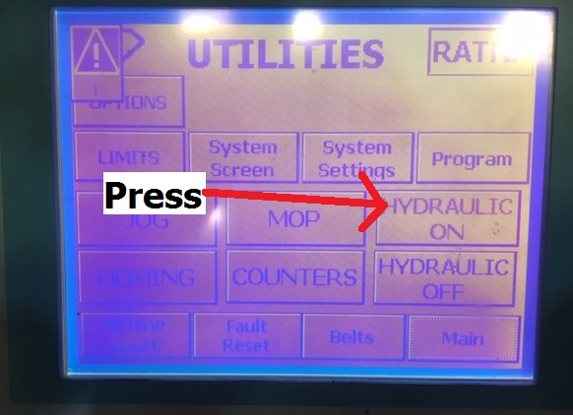 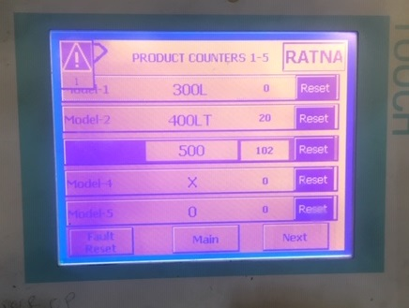 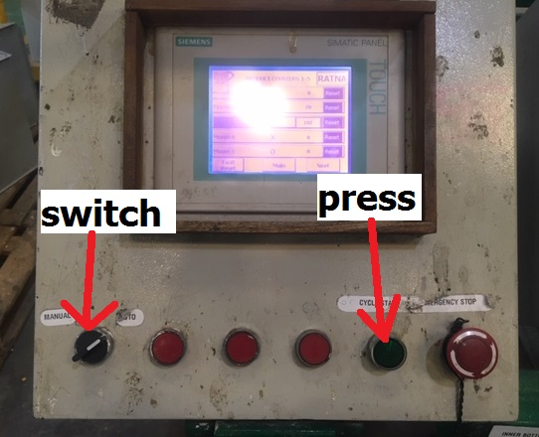 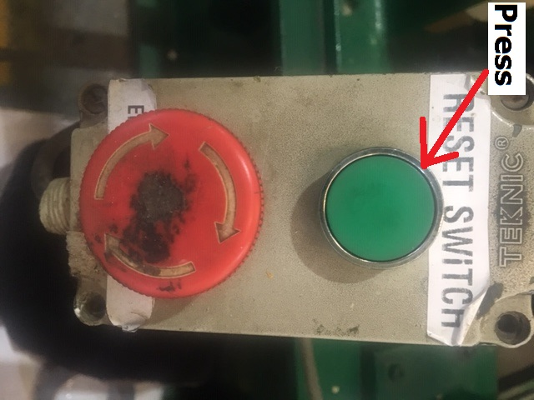 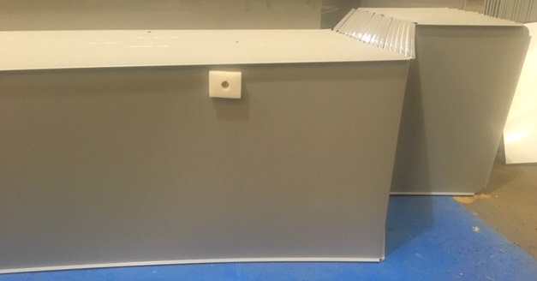

PICTURE : 1
PICTURE : 2
PICTURE : 3
PICTURE : 4
PICTURE : 5
PICTURE : 6

PICTURE : 7
PICTURE : 8
PICTURE : 9
PICTURE : 10
PICTURE : 11
PICTURE : 12
કામ સૂચનો / એસ.ઓ.પી.
1. મશીન શરૂ કરવા માટે મુખ્ય નિયંત્રણ પેનલ ચાલુ કરો. |  |  | 9. સ્ક્રીન પર કાઉન્ટર પસંદ કરો અને ચિત્રમાં બતાવ્યા પ્રમાણે ગઈકાલે ઉત્પાદનનું પ્રમાણ ફરીથી સેટ કરો - 9.
2. શીટની ટ્રોલીને યોગ્ય રીતે મૂકો અને ચિત્રમાં બતાવ્યા પ્રમાણે ટ્રોલી પર શીટની સ્થિતિ તપાસો - 1. |  |  | 10. ચિત્રમાં બતાવ્યા પ્રમાણે ઓટો પર સ્વિચ કરો અને સાયકલ પ્રારંભ બટન દબાવો - 10.
. |  |  | 11. બધી પ્રક્રિયાઓ પૂર્ણ થયા પછી શીટને કાળજીપૂર્વક ઉપાડો અને ચિત્રમાં બતાવ્યા પ્રમાણે શીટ પર ફીણ ટેપ લાગુ કરો - 11.
. |  |  | 12. ટ્રોલીમાં શીટ યોગ્ય રીતે મૂકો.
5. ચિત્રમાં બતાવ્યા પ્રમાણે અમે જે મોડેલનું નિર્માણ કરવા માંગીએ છીએ તેની સંખ્યા દાખલ કરો - 4. |  |  | 13. ચિત્રમાં બતાવ્યા પ્રમાણે પ્રારંભ કરવા માટે આગલા ઓપરેશન માટે રીસેટ બટન દબાવો - 12.
6. ચિત્રમાં બતાવ્યા પ્રમાણે Auto ટો મોડ સ્વીચ અને સાયકલ પ્રારંભ બટન દબાવો - 5.
.
8. ચિત્રમાં બતાવ્યા પ્રમાણે સ્ક્રીન પર હાઇડ્રોલિક સ્ટાર્ટ બટન દબાવો - 8.

ફિક્સર અને હેન્ડ ટૂલ્સ: |  | ગુણવત્તા ચેક પોઇન્ટ | પ્રક્રિયા નિયંત્રણ પરિમાણો: | નિયંત્રિત નકલ |  |  | માન્ય | Kોર
વસ્તુનો સંકેત | વર્ણન | 1. શીટના બધા પરિમાણો ડ્રોઇંગ મુજબ હોવા જોઈએ. | 1. હાઇડ્રોલિક દબાણ 50 હોવું જોઈએ
હાથ ટૂલ -1 | વર્નીઅર ક ip લપર | 2. શીટ પર કોઈ ખાડો અથવા ખંજવાળ ન હોવી જોઈએ. | કિગ્રા/સેમી 2. |  |  |  | ચકાસેલું | એસ.જી.પી.
 | (બ્રાન્ડ: મીટુટોયો અને મોડેલ: સીડી -12 "સી)
હાથ ટૂલ -2 | કેલિબ્રેટ માપન ટેપ |  |  | 1 | 2019-02-12 |  | તૈયાર | આર.એમ.પી.
 | (બ્રાન્ડ: ફ્રીમેન અને મોડેલ: પ્રોલોક)
હાથ ટૂલ -3 | એલન કી |  |  | મોડ/રેવ | તારીખ | ફેરફારની વિગતો | ઇશ્યુ | ફૂટરની જેમ
ઉપભોક્તા | ફીણ ટેપ
 |  |  |  | કામગીરી વર્ણન |  | આંતરિક તળિયે એસ.પી.એમ.
 |  | સામાન્ય ચેક પોઇન્ટ
 |  | 1. ટ્રોલી યોગ્ય રીતે સ્થિત હોવી જોઈએ. |  | તબક્કો નંબર | 4 | નાટ્ય વર્ણન | બનાવટ
 |  | 2. ચાદર ઉપાડતી વખતે operator પરેટર ગ્લોવ્સ પહેરવા જોઈએ
 |  | મશીન. | ચક્ર સમય - | કામગીરી નંબર | 7 | ખંડનું વર્ણન | ડીપ ફ્રીઝર અને છાતી ઠંડુ

 |  |  | માનવશક્તિ - 1 | પીએસ/ડીએફ -500/એસએએસ 30/10 |  | બીએસએલ-અને-પીડીએફ-સાથે -09

Outer front rear
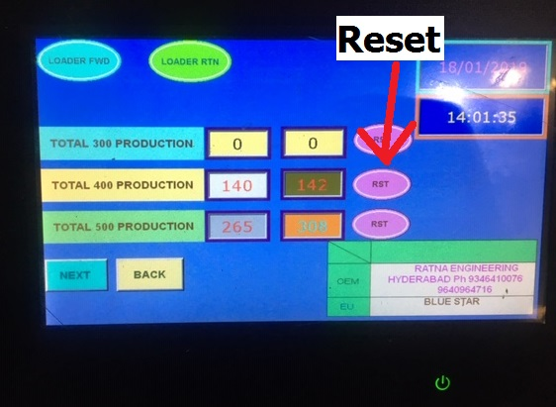 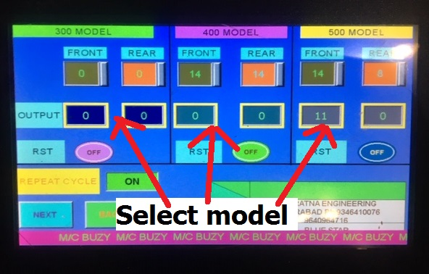 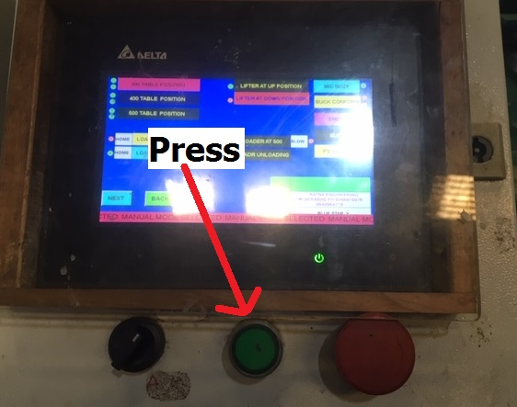 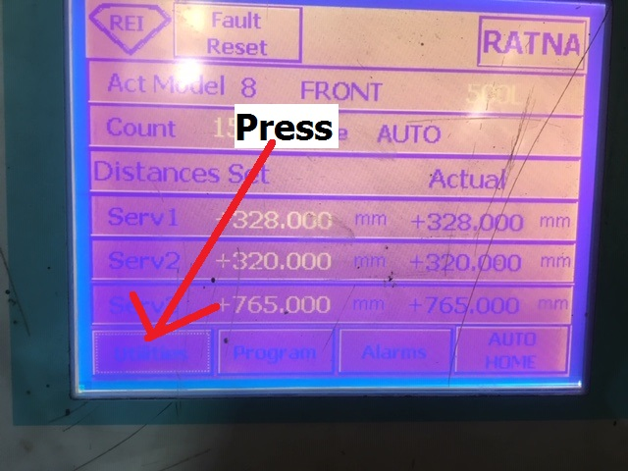 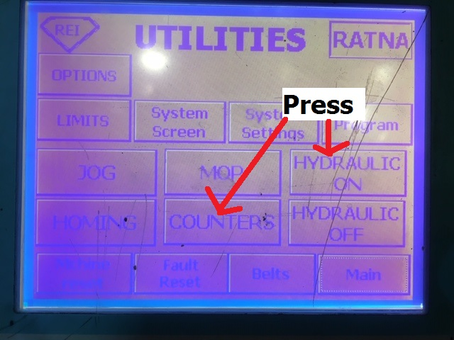 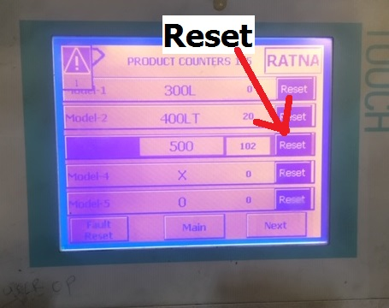 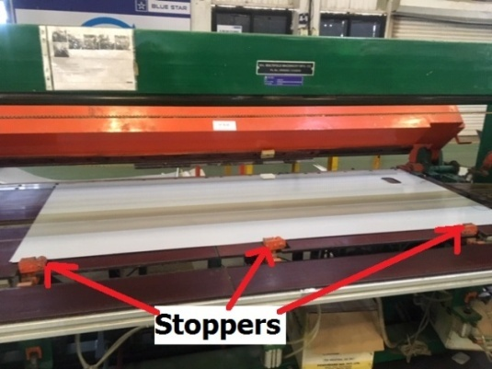 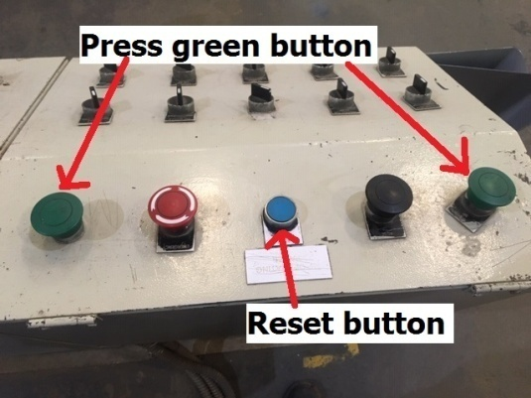 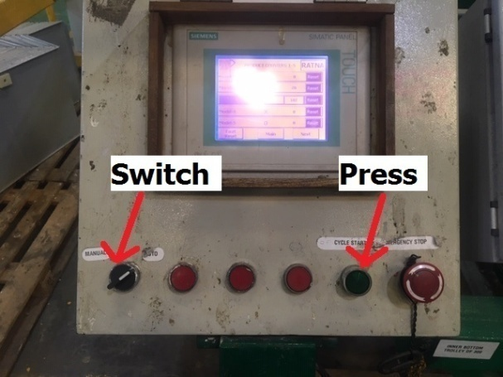 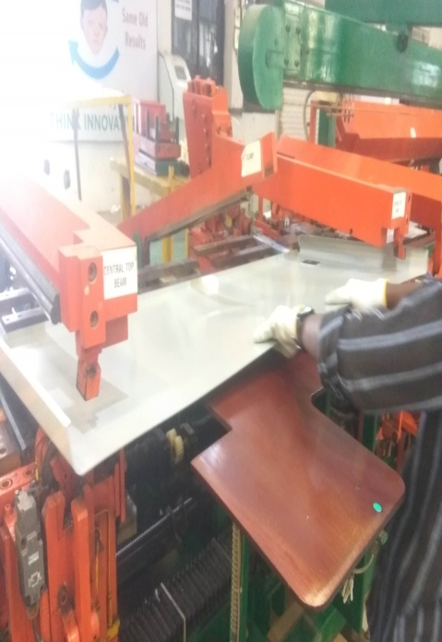 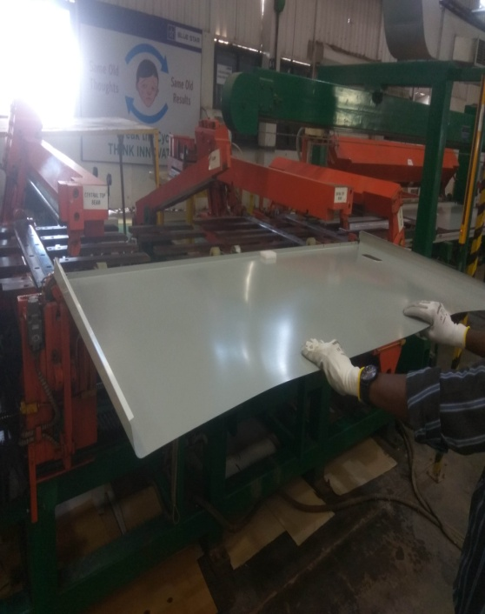 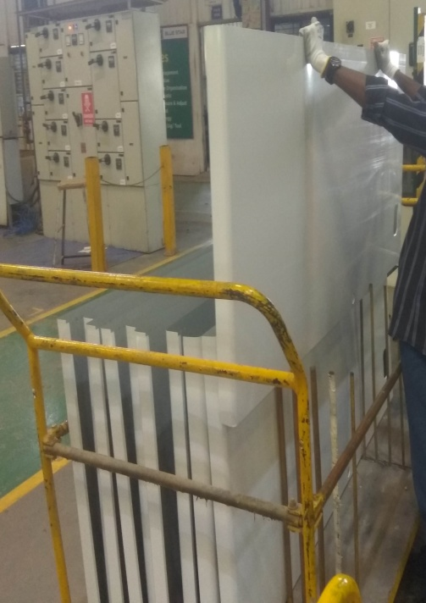 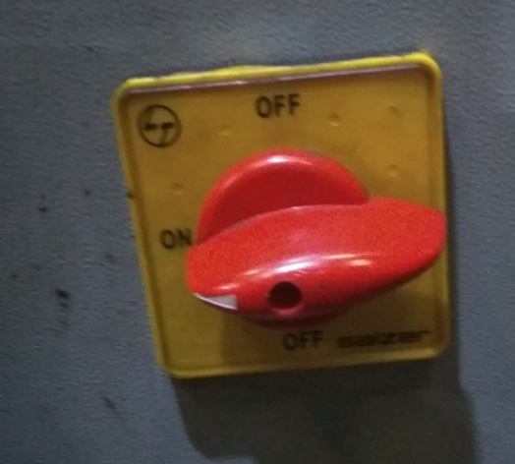 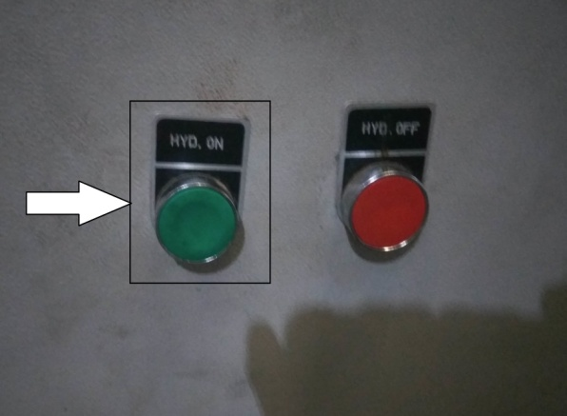 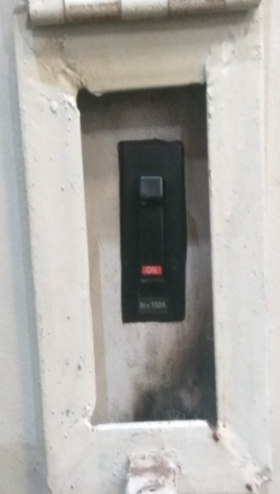

PICTURE : 1
PICTURE : 6
PICTURE : 7
PICTURE : 8
PICTURE : 9
PICTURE : 2
PICTURE : 3
PICTURE : 4
PICTURE : 5

PICTURE : 10
PICTURE : 11
PICTURE : 12
PICTURE : 14
PICTURE : 13
PICTURE : 15
PICTURE : 16
PICTURE : 17
PICTURE : 18
કામ સૂચનો / એસ.ઓ.પી.
1. ચિત્ર 1 માં બતાવ્યા પ્રમાણે મશીન શરૂ કરવા માટે મુખ્ય નિયંત્રણ પેનલ ચાલુ કરો. |  |  | 12. ચિત્રમાં બતાવ્યા પ્રમાણે ઓટો મોડ પર સ્વિચ કરો - 13.
2. ચિત્ર 2 માં બતાવ્યા પ્રમાણે મુખ્ય સપ્લાયની નોબને બાજુ પર ફેરવો. |  |  | 13. ચિત્રમાં બતાવ્યા પ્રમાણે ચક્ર પ્રારંભ બટન દબાવો - 13.
3. બટન પર હાઇડ્રોલિક દબાણ કરો (ચિત્ર 3), જે હાઇડ્રોલિક સિસ્ટમ શરૂ કરવા માટે સપ્લાય પેનલ પર છે. |  |  | 14. ચિત્રમાં બતાવ્યા પ્રમાણે સ્ટોપર્સની સહાયથી શીટને યોગ્ય રીતે મૂકો - 14.
4. શીટની ટ્રોલીને યોગ્ય રીતે મૂકો અને ચિત્રમાં બતાવ્યા પ્રમાણે ટ્રોલી પર શીટની સ્થિતિ તપાસો - 4. |  |  | 15. એચએમઆઈ -3 પર જાઓ અને ચિત્રમાં બતાવ્યા પ્રમાણે રીસેટ બટન દબાવો - 15.
. |  |  | 16. ચિત્રમાં બતાવ્યા પ્રમાણે બે લીલા બટન દબાવો - 15.
6. ચિત્રમાં બતાવ્યા પ્રમાણે છેલ્લા દિવસના ઉત્પાદનને ફરીથી સેટ કરો - 6. |  |  | 17. ઓપરેશન પૂર્ણ થયા પછી, મશીનમાંથી શીટ ખેંચો અને ચિત્રમાં બતાવ્યા પ્રમાણે તેને એટેચ્ડ સપાટી પર મૂકો
7. મોડેલની માત્રા પસંદ કરો અને ચિત્ર - 7 અને 8 માં બતાવ્યા પ્રમાણે ચક્ર શરૂ કરો. |  |  | 16 અને 17.
8. એચએમઆઈ -2 પર જાઓ અને ચિત્ર - 9 માં બતાવ્યા પ્રમાણે મેન્યુઅલ મોડમાં સ્વત mode મોડને સ્વિચ કરો. |  |  | 18. તે અટેટેડ સપાટીથી શીટ ચૂંટો અને ચિત્ર 18 માં બતાવ્યા પ્રમાણે તેને ટ્રોલીમાં મૂકો.
9. મશીન હોમિંગ માટે Auto ટો હોમ બટન પસંદ કરો. |  |  | 19. તે જ પુનરાવર્તન કરો.
10. મુખ્ય સ્ક્રીન પર ઉપયોગિતા પસંદ કરો અને પછી ચિત્રમાં બતાવ્યા પ્રમાણે સ્ક્રીન પર હાઇડ્રોલિક પ્રારંભ પસંદ કરો - 10 અને 11.
11. મુખ્ય સ્ક્રીન પર કાઉન્ટર પસંદ કરો અને ચિત્રમાં બતાવ્યા પ્રમાણે શીટ્સનો જથ્થો ફરીથી સેટ કરો - 12.
નોંધ: ફોલ્ડિંગ સ્ટેશન પર ફ્રન્ટ શીટ પર ફીણ ટેપ લાગુ કરો.
ફિક્સર અને હેન્ડ ટૂલ્સ: |  | ગુણવત્તા ચેક પોઇન્ટ | પ્રક્રિયા નિયંત્રણ પરિમાણો: | નિયંત્રિત નકલ |  |  | માન્ય | Kોર
વસ્તુનો સંકેત | વર્ણન | 1. શીટના બધા પરિમાણો મુજબ હોવા જોઈએ | 1. હાઇડ્રોલિક દબાણ 50 હોવું જોઈએ
હાથ ટૂલ -1 | વર્નીઅર ક ip લપર | ચિત્ર. | કિગ્રા/સેમી 2. |  |  |  | ચકાસેલું | એસ.જી.પી.
હાથ ટૂલ -2 | માપવાની ટેપ | 2. ત્યાં કોઈ ખાડો અથવા ખંજવાળ ન હોવી જોઈએ
 | (બ્રાન્ડ: ફ્રીમેન અને મોડેલ: પ્રોલોક) | શીટ. |  | 2 | 2019-07-26 |  | તૈયાર | આર.એમ.પી.
ઉપભોક્તા | ફીણ ટેપ
 |  |  |  | મોડ/રેવ | તારીખ | ફેરફારની વિગતો | ઇશ્યુ | ફૂટરની જેમ

 |  |  |  | કામગીરી વર્ણન |  | બાહ્ય ફ્રન્ટ / રીઅર એસપીએમ
 |  | સામાન્ય ચેક પોઇન્ટ
 |  | 1. ટ્રોલી યોગ્ય રીતે સ્થિત હોવી જોઈએ. |  | તબક્કો નંબર | 3 | નાટ્ય વર્ણન | બનાવટ
 |  | 2. શીટ લિફ્ટ કરતી વખતે operator પરેટર ગ્લોવ્સ પહેરવા જોઈએ
 |  | મશીનથી. | ચક્ર સમય - | કામગીરી નંબર | 6 | ખંડનું વર્ણન | ડીપ ફ્રીઝર અને છાતી ઠંડુ

 |  |  | માનવશક્તિ - 1 | પીએસ/ડીએફ -500/એસએએસ 30/08 |  | બીએસએલ-અને-પીડીએફ-સાથે -04

Outer LH RH
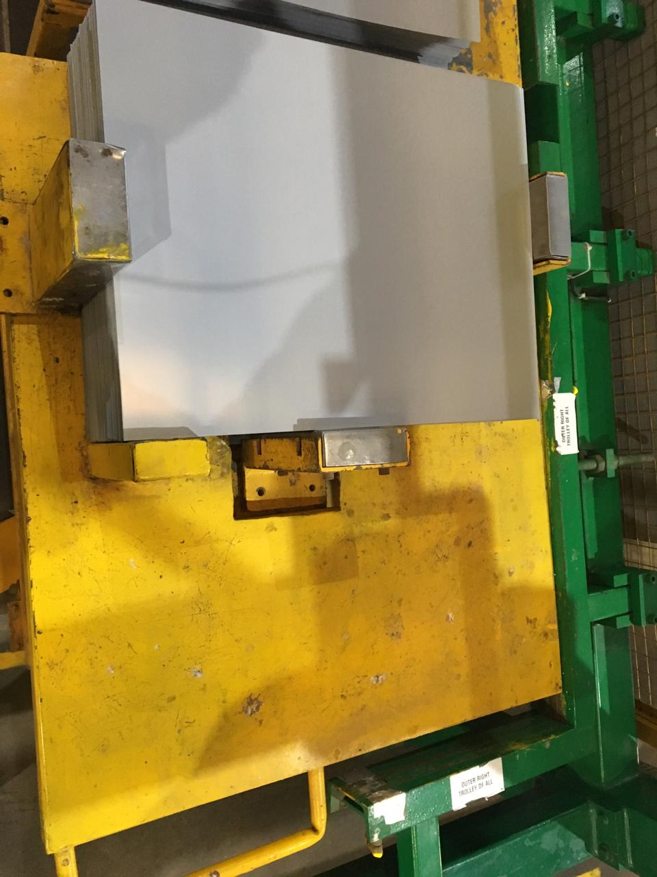 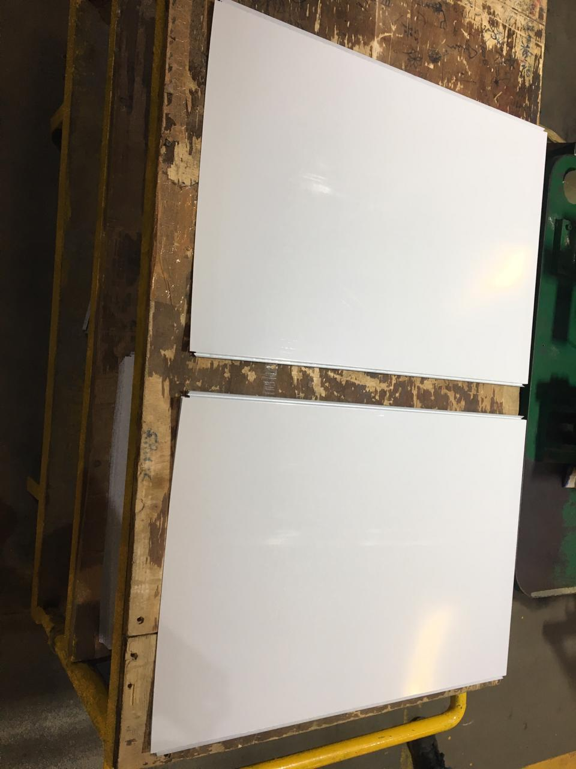 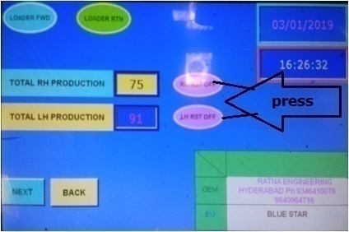 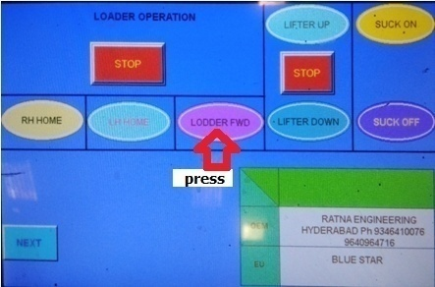 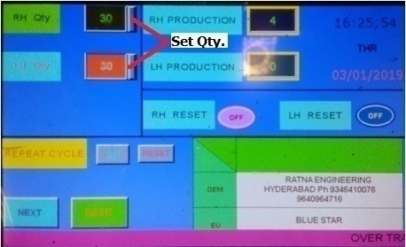 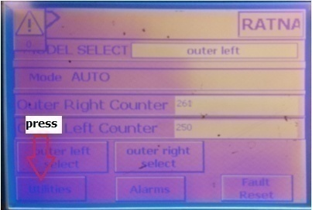 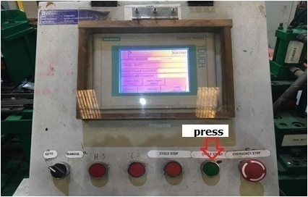 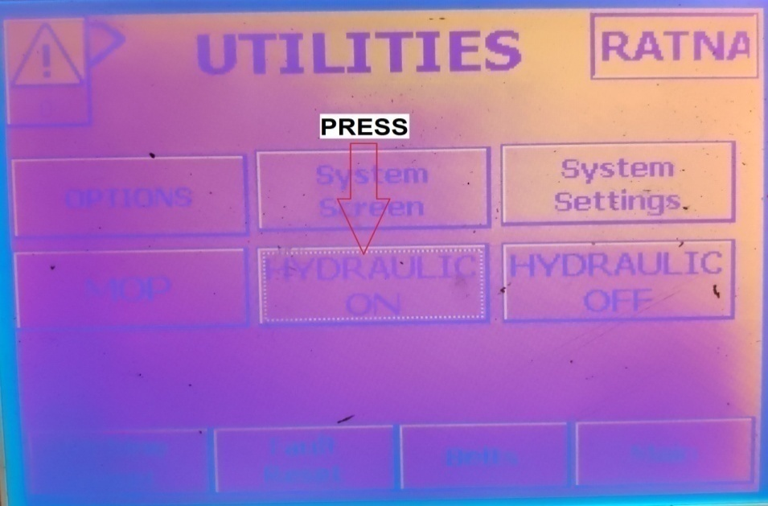

PICTURE : 2
PICTURE : 3
PICTURE : 4
PICTURE : 1

PICTURE : 5
PICTURE : 6
PICTURE : 7
PICTURE : 8
કામ સૂચનો / એસ.ઓ.પી.
1. મશીન શરૂ કરવા માટે મુખ્ય નિયંત્રણ પેનલ ચાલુ કરો. |  |  | 8. મેન્યુઅલ મોડને સ્વત mode મોડ અને પ્રારંભ ચક્ર પર સ્વિચ કરો.
2. શીટની ટ્રોલીને યોગ્ય રીતે મૂકો અને ચિત્રમાં બતાવ્યા પ્રમાણે ટ્રોલી પર શીટની સ્થિતિ તપાસો - 1. |  |  | 9. એચએમઆઈ -2 પર જાઓ અને ચિત્રમાં બતાવ્યા પ્રમાણે મુખ્ય સ્ક્રીન પર ઉપયોગિતા પસંદ કરો - 5.
. |  |  | 10. ચિત્રમાં બતાવ્યા પ્રમાણે સ્ક્રીન પર હાઇડ્રોલિક સ્ટાર્ટ બટન દબાવો - 6.
ચિત્રમાં - 2. |  |  | 11. મુખ્ય સ્ક્રીન પર ગઈકાલે ઉત્પાદન જથ્થો ફરીથી સેટ કરો.
. |  |  | 12. ચિત્રમાં બતાવ્યા પ્રમાણે એચએમઆઈ -2 પર સાયકલ સ્ટાર્ટ બટન પસંદ કરો - 7.
5. તે પછી પી એન્ડ પીના હોમિંગ માટે એલએચ હોમ/આરએચ હોમ પસંદ કરો. |  |  | 13. બધી પ્રક્રિયાઓ પૂર્ણ થયા પછી પંચ કરેલી શીટને ઉપાડો અને ચિત્રમાં બતાવ્યા પ્રમાણે તેને ટ્રોલી પર યોગ્ય રીતે મૂકો - 8.
6. ચિત્રમાં બતાવ્યા પ્રમાણે આપણે ઉત્પન્ન કરવા માંગીએ છીએ તે જથ્થાની સંખ્યા દાખલ કરો - 4.
7. સતત ઓપરેશન માટે સ્ક્રીન પર પુનરાવર્તન ચક્ર પસંદ કરો.

ફિક્સર અને હેન્ડ ટૂલ્સ: |  | ગુણવત્તા ચેક પોઇન્ટ | પ્રક્રિયા નિયંત્રણ પરિમાણો: | નિયંત્રિત નકલ |  |  | માન્ય | Kોર
વસ્તુનો સંકેત | વર્ણન | 1. શીટના બધા પરિમાણો ડ્રોઇંગ મુજબ હોવા જોઈએ. | 1. હાઇડ્રોલિક દબાણ 50 હોવું જોઈએ
હાથ ટૂલ -1 | વર્નીઅર ક ip લપર | 2. શીટ પર કોઈ ખાડો અથવા ખંજવાળ ન હોવી જોઈએ. | કિગ્રા/સેમી 2. |  |  |  | ચકાસેલું | એસ.જી.પી.
હાથ ટૂલ -2 | કેલિબ્રેટ માપન ટેપ
 | (બ્રાન્ડ: ફ્રીમેન અને મોડેલ: પ્રોલોક) |  |  | 1 | 2018-02-18 |  | તૈયાર | આર.એમ.પી.

 |  |  |  | મોડ/રેવ | તારીખ | ફેરફારની વિગતો | ઇશ્યુ | ફૂટરની જેમ

 |  |  |  | કામગીરી વર્ણન |  | બાહ્ય એલએચ આરએચ એસપીએમ
 |  | સામાન્ય ચેક પોઇન્ટ
 |  | 1. ટ્રોલી યોગ્ય રીતે સ્થિત હોવી જોઈએ. |  | તબક્કો નંબર | 3 | નાટ્ય વર્ણન | બનાવટ
 |  | 2. ચાદર ઉપાડતી વખતે operator પરેટર ગ્લોવ્સ પહેરવા જોઈએ
 |  | મશીન. | ચક્ર સમય - | કામગીરી નંબર | 5 | ખંડનું વર્ણન | ડીપ ફ્રીઝર અને છાતી ઠંડુ

 |  |  | માનવશક્તિ - 1 | પીએસ/ડીએફ -500/એસએએસ 30/09 |  | બીએસએલ-અને-પીડીએફ-સાથે -06

